画面レイアウト
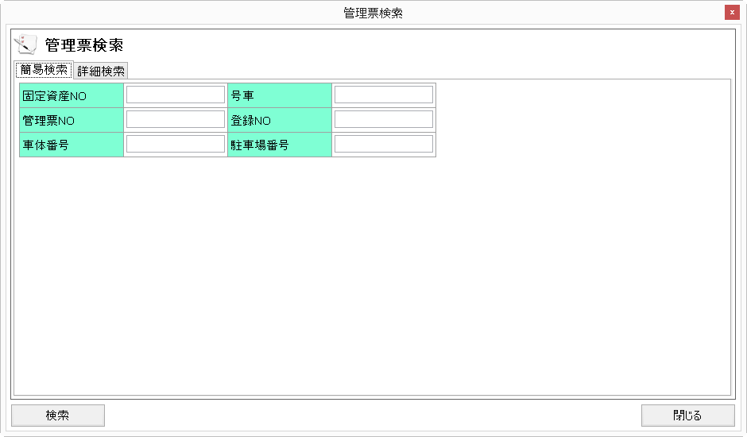
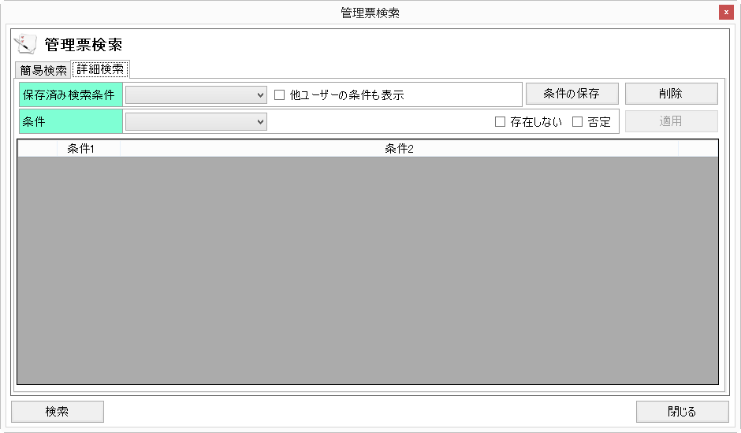
概要
検索条件を設定する。

画面レイアウト

 | TCS04020 | 管理票検索

素材
■画面素材

１．表示項目

 | 項目名 | テキスト

項目名
テキスト

２．テキストフィールド

項目名
テキスト

３．セレクトボックス

 | 項目名 | 選択肢 |  |  |  |  |  | ▼

項目名
選択肢
 |  |  |  |  |  |  |  | ▼

４．ラジオボタン

 | 項目名 | ○ | 要素名 | ● | 要素名 | ○ | 要素名

項目名
○要素名 ●要素名 ○要素名

５．チェックボックス

 | 項目名 | □ | 要素名 | ■ | 要素名 | ■ | 要素名

項目名
□要素名 ■要素名 ■要素名

５．テキストエリア

項目名
テキスト
 |  |  |  |  |  |  |  | ▲

 |  |  |  |  |  |  |  | ▼

６．ボタン

ボタン名

